Cinebench R23 30-loop
 | 專案
 | FA401EA

 | Cinebench R23 30-loop nT Score
1 | 27779.35
2 | 27686.37
3 | 27703.15
4 | 27700.27
5 | 27651.29
6 | 27631.70
7 | 27614.56
8 | 27641.89
9 | 27634.73
10 | 27599.84
11 | 27580.83
12 | 27615.30
13 | 27564.74
14 | 27575.13
15 | 27528.12
16 | 27553.69
17 | 27590.75
18 | 27664.33
19 | 27700.80
20 | 27672.82
21 | 27730.97
22 | 27754.54
23 | 27758.18
24 | 27766.28
25 | 27761.36
26 | 27757.30
27 | 27780.77
28 | 27766.07
29 | 27766.16
30 | 27764.04

Ludashi Benchmark
專案 | Ludashi 測試版號
FA401EA | v6.1025.4360.1119

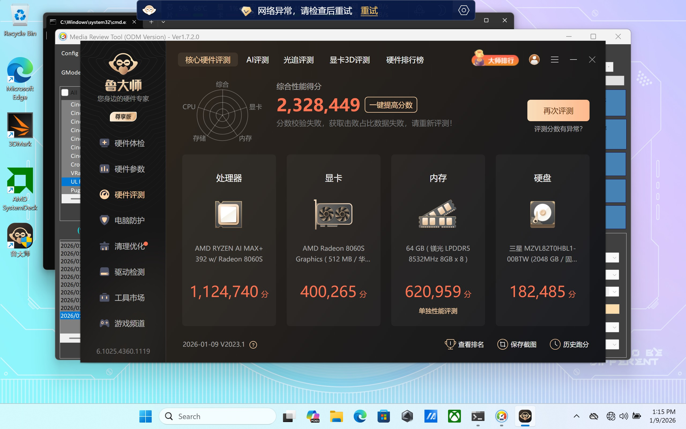 請提供 Ludashi 測試數據截圖

